Índice

INDICADORES ECONÓMICOS DE CASTILLA Y LEÓN
Año 2020

Índice

1.- | Contabilidad Regional Trimestral
 | ● | Producto Interior Bruto y componentes de Oferta y Demanda. Volumen encadenada referencia 2010=100
 | ● | Gráfico Producto Interor Bruto a precios de mercado. % Variación Anual
 | ● | Producto Interior Bruto y componentes de Oferta y Demanda. Precios Corrientes
 | ● | Gráfico % de Participación Sectorial en el VAB Total
 | ● | Puestos de Trabajo Equivalentes a tiempo completo
 | ● | Gráfico Puestos de Trabajo Equivalente a tiempo completo
2.- | IPC (Índice de Precios de Consumo)
 | ● | IPC %Variación anual
 | ● | IPC General y por Grupos ECOICOP
 | ● | Gráfico Evolución IPC General e Inflación Subyacente
3.- | Sociedades Mercantiles
4.- | Indicadores de Oferta
 | A) | Industria:
 |  | ● | Importación de Bienes Intermedios
 |  | ● | Índice de Producción Industrial
 |  | ● | Número de ocupados en el Sector de la Industria
 | B) | Construcción:
 |  | ● | Número de ocupados en el Sector de la Construcción
 |  | ● | Licitación Oficial de Obras Públicas
 |  | ● | Proyectos Visados (Obra nueva, Ampliación y/o Reforma)
 | C) | Servicios de Mercado:
 |  | ● | Indicadores de Actividad del Sector Servicios (IASS). Índices de Cifra de Negocios por sectores
 |  | ● | Indicadores de Actividad del Sector Servicios (IASS). Índices de Empleo
 |  | ● | Pernoctaciones en Establecimientos Turísiticos
 |  | ● | Gráfico Pernoctaciones en Establecimientos Turísticos
 |  | ● | Transporte de mercancías por carretera
 |  | ● | Transporte Urbano de Viajeros
 |  | ● | Transporte Aéreo de Viajeros
 |  | ● | Créditos Totales del Sistema Bancario
 |  | ● | Depósitos Totales del Sistema Bancario
 |  | ● | Gráfico Depósitos Totales del Sistema Bancario
 |  | ● | Indices de Comercio al por Menor
5.- | Indicadores de Demanda
 | A) | Consumo Privado:
 |  | ● | Indicador de Confianza del Consumidor
 |  | ● | Gráfico Evolución del Indicador de Confianza del Consumidor
 |  | ● | Importación de Bienes de Consumo
 |  | ● | Matriculación de turismos
 | B) | Inversión:
 |  | ● | Importación de Bienes de Equipo
 |  | ● | Matriculación de Vehiculos de Carga
 |  | ● | Crédito Hipotecario. Número
 |  | ● | Crédito Hipotecario. Capital
 |  | ● | Compraventa de Viviendas
 | C) | Comercio Exterior:
 |  | ● | Exportaciones
 |  | ● | Gráfico Exportaciones 2010-2020
 |  | ● | Importaciones
 |  | ● | Gráfico Importaciones 2010-2020
 |  | ● | Gráfico Saldo Exterior 2019-2020
6.- | Definiciones
7.- | Siglas

 | www.estadistica.jcyl.es - Tel. 983 414 452

Datos Contabilidad
Índice | CONTABILIDAD

 | CONTABILIDAD REGIONAL TRIMESTRAL DE CASTILLA Y LEÓN. BASE 2010
 | PRODUCTO INTERIOR BRUTO y componentes de Oferta y Demanda. Volumen encadenado referencia 2010=100
 | Datos Brutos
 | (% variación anual) |  |  |  | Datos provisionales
 |  | 2020 | 2020
 |  |  | I | II | III | IV
 | Agricultura, silvicultura, ganadería | 8.7 | 9.4 | 7.7 | 9.0 | 8.5
 | Industria | -6.9 | -3.4 | -22.6 | -4.3 | 3.7
 | Construcción | -12.1 | -8.4 | -24.5 | -8.2 | -7.5
 | Actividades de los servicios | -8.3 | -2.9 | -18.1 | -6.1 | -6.0
 | VALOR AÑADIDO BRUTO pb | -7.6 | -2.8 | -18.5 | -5.3 | -3.6
 | Impuestos netos sobre los productos | -11.0 | -6.8 | -20.7 | -8.1 | -8.0
 | PRODUCTO INTERIOR BRUTO pm | -7.9 | -3.2 | -18.7 | -5.5 | -4.0
 | DEMANDA INTERNA (1) | -8.1 | -3.9 | -17.9 | -6.4 | -4.3
 | Gasto en consumo final | -6.0 | -2.5 | -14.1 | -4.2 | -3.3
 | Gasto en consumo final de los hogares e ISFLSH (2) | -9.6 | -4.5 | -20.0 | -6.8 | -6.9
 | Gasto en consumo final de las AAPP | 4.3 | 3.4 | 3.4 | 3.2 | 7.0
 | Formación Bruta de Capital | -14.3 | -8.5 | -27.8 | -13.6 | -7.3
 | Formación Bruta de Capital Fijo | -14.3 | -8.5 | -27.8 | -13.6 | -7.3
 | Bienes de Equipo | -12.1 | -5.5 | -28.4 | -10.1 | -4.3
 | Construcción | -16.0 | -10.7 | -27.4 | -16.1 | -9.5
 | Variación de existencias (1) | 0.0 | 0.0 | 0.0 | 0.0 | 0.0
 | SALDO EXTERIOR TOTAL(1)(3) | 0.3 | 0.7 | -0.9 | 0.8 | 0.3
 | Exportaciones totales de bienes y servicios | -7.3 | -3.6 | -11.8 | -6.1 | -7.7
 | Importaciones totales de bienes y servicios | -7.0 | -4.0 | -10.0 | -6.5 | -7.5
 | PRODUCTO INTERIOR BRUTO pm | -7.9 | -3.2 | -18.7 | -5.5 | -4.0
 | Notas: (1) Aportación al crecimiento del PIB en puntos porcentuales.
 | (2) Instituciones Sin Fines de Lucro al Servicio de los Hogares .
 | (3) Incluye el saldo comercial de la Comunidad con el resto del mundo y con el resto de España.
 | FUENTE: D.G. de Presupuestos y Estadística de la Junta de Castilla y León, "Contabilidad Trimestral de Castilla y León. Base 2010".

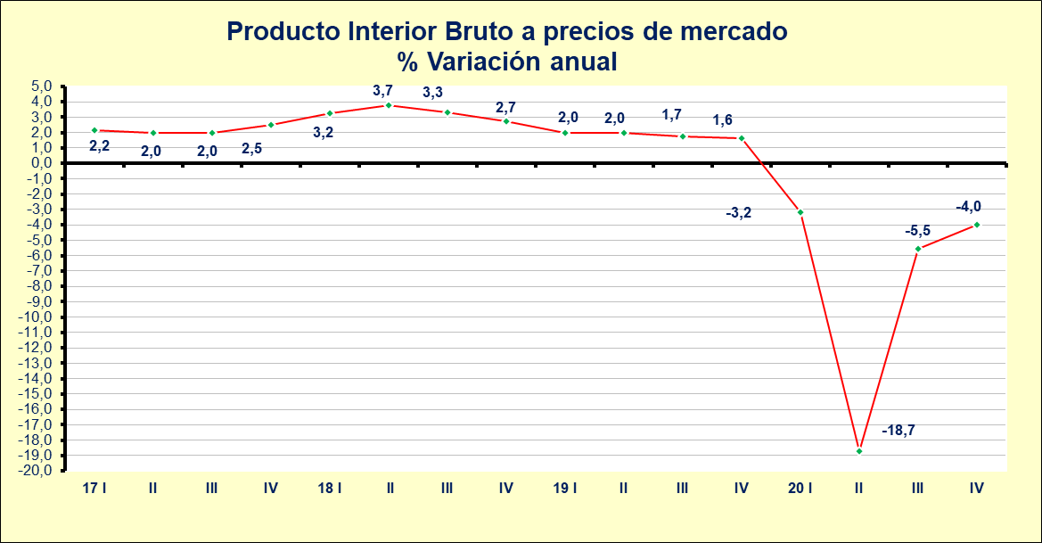

 | FUENTE: D.G. de Presupuestos y Estadística de la Junta de Castilla y León, "Contabilidad Trimestral de Castilla y León. Base 2010".

 | CONTABILIDAD REGIONAL TRIMESTRAL DE CASTILLA Y LEÓN. BASE 2010
 | PRODUCTO INTERIOR BRUTO y componentes de Oferta y Demanda. Precios corrientes
 | Datos Brutos
 | Miles de euros |  |  |  | Datos provisionales
 |  | 2020 | 2020
 |  |  | I | II | III | IV
 | Agricultura, silvicultura, ganadería | 3,060,473 | 835,204 | 641,282 | 766,315 | 817,672
 | Industria | 10,925,706 | 2,856,752 | 2,333,765 | 2,759,071 | 2,976,118
 | Construcción | 3,186,280 | 821,551 | 680,688 | 839,955 | 844,086
 | Actividades de los servicios | 37,173,854 | 9,738,021 | 8,280,357 | 9,586,647 | 9,568,829
 | VALOR AÑADIDO BRUTO pb | 54,346,313 | 14,251,527 | 11,936,093 | 13,951,988 | 14,206,705
 | Impuestos netos sobre los productos | 5,495,773 | 1,427,676 | 1,233,545 | 1,405,568 | 1,428,985
 | PRODUCTO INTERIOR BRUTO pm | 59,842,087 | 15,679,203 | 13,169,638 | 15,357,557 | 15,635,690
 | DEMANDA INTERNA | 63,921,468 | 16,543,215 | 14,356,291 | 16,287,184 | 16,734,779
 | Gasto en consumo final | 54,546,771 | 13,891,929 | 12,434,525 | 13,765,853 | 14,454,464
 | Gasto en consumo final de los hogares e ISFLSH (1) | 40,179,643 | 10,334,097 | 8,915,007 | 10,251,252 | 10,679,287
 | Gasto en consumo final de las AAPP | 14,367,127 | 3,557,832 | 3,519,518 | 3,514,601 | 3,775,176
 | Formación Bruta de Capital | 9,374,697 | 2,651,285 | 1,921,766 | 2,521,331 | 2,280,315
 | Formación Bruta de Capital Fijo | 9,345,726 | 2,455,474 | 1,965,588 | 2,298,483 | 2,626,180
 | Bienes de Equipo | 4,678,478 | 1,227,859 | 953,871 | 1,152,996 | 1,343,752
 | Construcción | 4,667,248 | 1,227,615 | 1,011,718 | 1,145,487 | 1,282,429
 | Variación de existencias | 28,972 | 195,811 | -43,823 | 222,848 | -345,865
 | SALDO EXTERIOR TOTAL(2) | -4,079,381 | -864,012 | -1,186,653 | -929,627 | -1,099,089
 | Exportaciones totales de bienes y servicios | 55,371,877 | 14,917,679 | 13,225,763 | 13,604,476 | 13,623,959
 | Importaciones totales de bienes y servicios | 59,451,258 | 15,781,691 | 14,412,416 | 14,534,102 | 14,723,048
 | PRODUCTO INTERIOR BRUTO pm | 59,842,087 | 15,679,203 | 13,169,638 | 15,357,557 | 15,635,690
 | Notas: (1) Instituciones Sin Fines de Lucro al Servicio de los Hogares .
 | (2) Incluye el saldo comercial de la Comunidad con el resto del mundo y con el resto de España .
 | FUENTE: D.G. de Presupuestos y Estadística de la Junta de Castilla y León "Contabilidad Trimestral de Castilla y León. Base 2010".

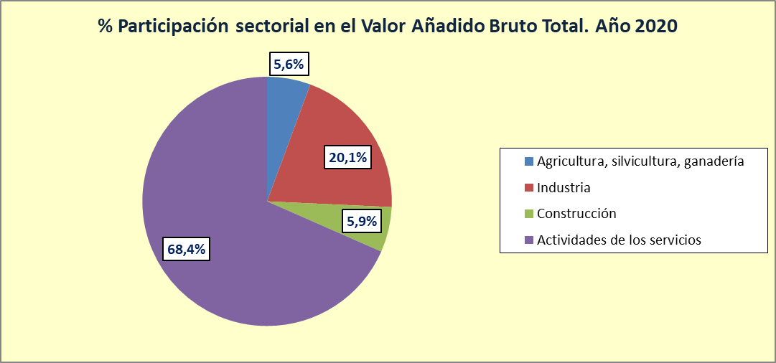

 | FUENTE: D. G. de Presupuestos y Estadística de la Junta de Castilla y León, "Contabilidad Trimestral de Castilla y León. Base 2010".

 | CONTABILIDAD REGIONAL TRIMESTRAL DE CASTILLA Y LEÓN. BASE 2010
 | PUESTOS DE TRABAJO EQUIVALENTES A TIEMPO COMPLETO
 | Número |  |  |  | Datos provisionales
 |  | 2020 (*) | 2020
 |  |  | I | II | III | IV
 | Agricultura, silvicultura, ganadería | 61,519 | 60,646 | 60,445 | 66,446 | 58,540
 | Industria | 150,580 | 160,367 | 139,594 | 148,535 | 153,823
 | Construcción | 69,998 | 73,264 | 60,025 | 66,968 | 79,737
 | Actividades de los servicios | 702,282 | 717,226 | 657,537 | 717,792 | 716,572
 | TOTAL | 984,379 | 1,011,503 | 917,600 | 999,740 | 1,008,672
 | % variación anual
 | Agricultura, silvicultura, ganadería | -3.2 | -1.2 | -1.8 | -6.1 | -3.3
 | Industria | -7.8 | -1.0 | -12.6 | -7.9 | -9.8
 | Construcción | -2.2 | -3.2 | -17.9 | 2.7 | 10.5
 | Servicios | -4.8 | -0.1 | -11.6 | -3.9 | -3.5
 | TOTAL | -5.0 | -0.5 | -11.6 | -4.2 | -3.5
 | Nota: (*) Promedio trimestral.
 | FUENTE: D. G. de Presupuestos y Estadística de la Junta de Castilla y León "Contabilidad Trimestral de Castilla y León. Base 2010".
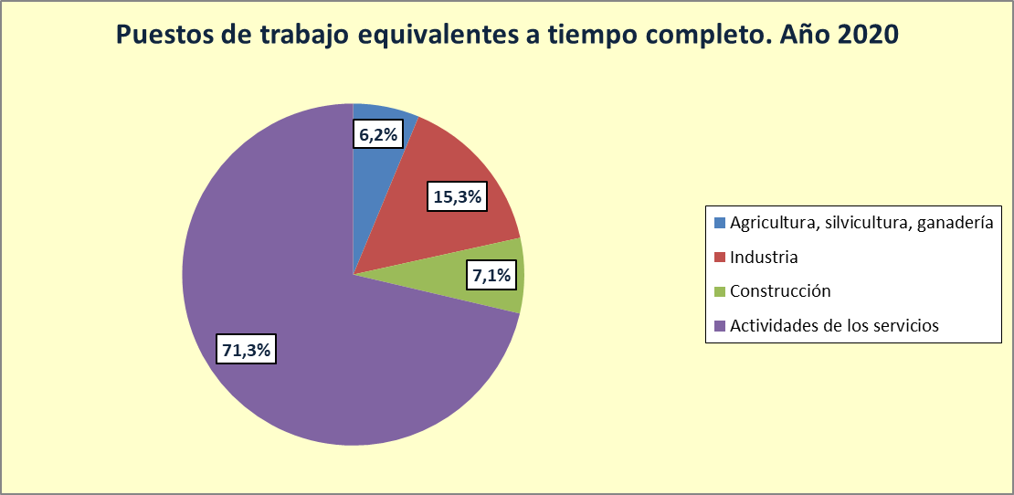

 | FUENTE: D. G. de Presupuestos y Estadística de la Junta de Castilla y León, "Contabilidad Trimestral de Castilla y León. Base 2010".

IPC
Índice | IPC (ÍNDICE DE PRECIOS DE CONSUMO)

 | ÍNDICE DE PRECIOS DE CONSUMO (IPC). Base 2016
 |  | % Tasa de Variación Anual (*)
 |  | 2019 | 2020
 | Ávila | 1.2 | -0.5
 | Burgos | 0.8 | -0.6
 | León | 1.1 | -0.8
 | Palencia | 0.8 | -0.8
 | Salamanca | 0.8 | -0.6
 | Segovia | 1.0 | -0.5
 | Soria | 1.0 | -0.7
 | Valladolid | 1.1 | -1.0
 | Zamora | 0.8 | -0.4
 | Castilla y León | 1.0 | -0.7
 | Nota: (*) Variaciones del mes de diciembre.
 | FUENTE: D.G. de Presupuestos y Estadística de la Junta de Castilla y León con datos del INE.

 | IPC. GENERAL Y POR GRUPOS ECOICOP. Base 2016
 |  |  | 2019. % Tasa de Variación Anual (*)
 |  |  | Ávila | Burgos | León | Palencia | Salamanca | Segovia | Soria | Valladolid | Zamora | Castilla y León
 | ÍNDICE GENERAL |  | -0.5 | -0.6 | -0.8 | -0.8 | -0.6 | -0.5 | -0.7 | -1.0 | -0.4 | -0.7
 | 1. Alimentos y bebidas no alcohólicas |  | 2.2 | 1.5 | 0.8 | 1.3 | 2.2 | 1.8 | 2.0 | 0.6 | 2.6 | 1.4
 | 2. Bebidas alcohólicas y tabaco |  | 1.1 | -0.4 | 0.3 | 0.4 | 0.7 | -0.1 | 0.1 | 0.5 | 0.1 | 0.3
 | 3. Vestido y calzado |  | 0.8 | 0.9 | 0.8 | 1.1 | 0.9 | 0.7 | 0.9 | 0.9 | 0.9 | 0.9
 | 4. Vivienda, agua, electricidad, gas y otros combustibles |  | -4.5 | -0.6 | -2.2 | -2.2 | -1.6 | -0.7 | -2.8 | -2.3 | -1.4 | -1.9
 | 5. Muebles, artículos del hogar y artículos para el mantenimiento corriente del hogar |  | 1.6 | 0.1 | 0.2 | -0.4 | -0.1 | -0.1 | -0.8 | 1.6 | 0.6 | 0.4
 | 6. Sanidad |  | 0.2 | 0.4 | 1.6 | 0.9 | 0.0 | 0.1 | 2.5 | 1.0 | 0.5 | 0.8
 | 7. Transporte |  | -4.5 | -5.3 | -4.3 | -4.6 | -4.1 | -4.3 | -4.0 | -5.0 | -4.5 | -4.6
 | 8. Comunicaciones |  | -4.0 | -4.0 | -4.1 | -4.2 | -4.2 | -4.1 | -3.9 | -4.0 | -3.8 | -4.1
 | 9. Ocio y cultura |  | -0.7 | -1.9 | -0.7 | -2.8 | -3.0 | -2.0 | -1.7 | -2.1 | -2.6 | -2.0
 | 10. Enseñanza |  | 0.4 | 1.0 | 1.5 | 0.2 | 2.1 | 0.6 | 1.0 | 0.6 | -1.1 | 0.9
 | 11. Restaurantes y hoteles |  | 2.3 | -0.1 | 0.8 | 1.1 | -0.3 | 1.0 | 0.1 | -0.2 | 0.4 | 0.4
 | 12. Otros bienes y servicios |  | 2.2 | 0.8 | 0.6 | 0.5 | 3.3 | 1.2 | 0.2 | 0.2 | -0.2 | 1.0
 | Nota: (*) Variaciones del mes de diciembre.
 | FUENTE: D.G. de Presupuestos y Estadística de la Junta de Castilla y León con datos del INE.

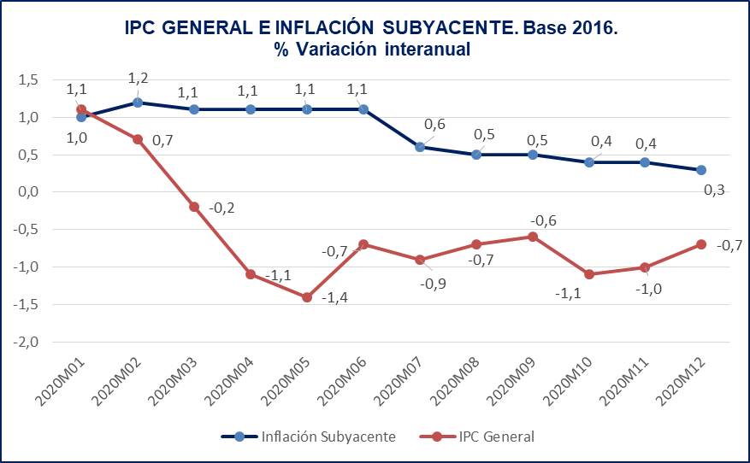

 | FUENTE: D.G. de Presupuestos y Estadística de la Junta de Castilla y León con datos del INE.

Servicios de Mercado
Índice | SERVICIOS DE MERCADO

 | INDICADORES DE ACTIVIDAD DEL SECTOR SERVICIOS (IASS) ÍNDICES DE CIFRA DE NEGOCIOS POR SECTORES. Base 2015 (CNAE-2009)
 |  | % Variación Anual
 |  | 2020 | 2020
 |  |  | I | II | III | IV
 | Índice General | -10.5 | -2.9 | -27.5 | -4.1 | -6.9
 | Comercio | -7.3 | -1.3 | -23.9 | 0.0 | -3.5
 | Otros Servicios | -19.2 | -7.3 | -37.1 | -14.7 | -16.6
 | Transporte y Almacenamiento | -10.1 | -4.1 | -23.9 | -6.9 | -5.2
 | Hostelería | -47.4 | -16.5 | -79.7 | -32.7 | -56.8
 | Información y Comunicaciones | -3.8 | -1.2 | -7.6 | -4.4 | -1.9
 | Actividades Profesionales, Científicas y Técnicas | -8.9 | -10.8 | -24.9 | 1.2 | -0.5
 | Actividades Administrativas y Servicios Auxiliares | -17.0 | -1.2 | -32.3 | -24.6 | -7.2
 | Nota: Datos provisionales.
 | FUENTE: D.G. de Presupuestos y Estadística de la Junta de Castilla y León con datos del INE.

 | INDICADORES DE ACTIVIDAD DEL SECTOR SERVICIOS (IASS) INDICES DE EMPLEO. Base 2015 (CNAE-2009)
 |  | % Variación Anual
 |  | 2020 | 2020
 |  |  | I | II | III | IV
 | Índice General | -4.0 | -0.5 | -6.2 | -4.8 | -4.6
 | Comercio | -1.7 | 0.4 | -2.5 | -2.4 | -2.1
 | Otros servicios | -5.5 | -1.1 | -8.5 | -6.3 | -6.1
 | Transporte y Almacenamiento | -1.4 | -0.2 | -2.8 | -0.7 | -1.8
 | Hostelería | -11.4 | -1.9 | -15.2 | -12.7 | -15.5
 | Información y Comunicaciones | -3.3 | 0.2 | -3.4 | -5.1 | -4.7
 | Actividades Profesionales, Científicas y Técnicas | -2.0 | -2.1 | -3.3 | -1.7 | -0.9
 | Actividades Administrativas y Servicios Auxiliares | -4.6 | -0.4 | -9.4 | -6.1 | -2.5
 | Nota: Datos provisionales.
 | FUENTE: D.G. de Presupuestos y Estadística de la Junta de Castilla y León con datos del INE.

 | PERNOCTACIONES EN ESTABLECIMIENTOS TURÍSTICOS
 |  | Número |  | % Variación Anual
 |  | 2019 | 2020 | 2020
 | Ávila | 1,675,864 | 633,135 | -62.2
 | Burgos | 2,329,692 | 654,827 | -71.9
 | León | 2,554,616 | 939,060 | -63.2
 | Palencia | 743,129 | 302,711 | -59.3
 | Salamanca | 2,787,230 | 861,928 | -69.1
 | Segovia | 1,516,422 | 552,267 | -63.6
 | Soria | 945,819 | 418,588 | -55.7
 | Valladolid | 1,821,463 | 635,075 | -65.1
 | Zamora | 854,172 | 327,864 | -61.6
 | Castilla y León | 15,228,407 | 5,325,455 | -65.0
 | FUENTE: D.G. de Presupuestos y Estadística de la Junta de Castilla y León con datos de la D. G. de Turismo.

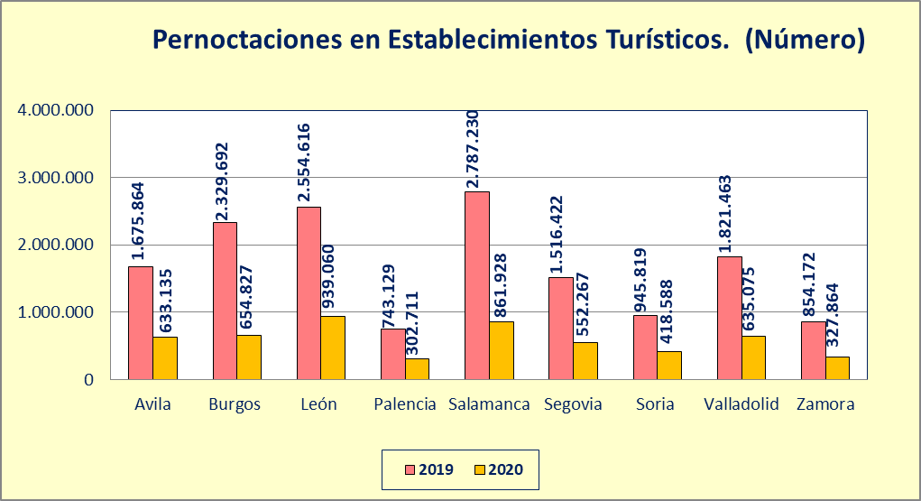

 | FUENTE: D.G. de Presupuestos y Estadística de la Junta de Castilla y León con datos de la D. G. de Turismo.

 | TRANSPORTE DE MERCANCÍAS POR CARRETERA
 |  | Miles de toneladas | % Variación Anual
 |  | 2020 | 2020 | 2020
 |  |  |  | I | II | III | IV
 | Castilla y León | 142,960 | -2.3 | -13.9 | -18.9 | 9.4 | 13.8
 | FUENTE: D.G. de Presupuestos y Estadística de la Junta de Castilla y León con datos del Ministerio de Fomento.

 | TRANSPORTE URBANO DE VIAJEROS
 |  | Miles de personas | % Variación Anual
 |  | 2020 | 2020 | 2020
 |  |  |  | I | II | III | IV
 | Castilla y León | 36,958 | -46.3 | -15.7 | -82.4 | -41.5 | -45.9
 | FUENTE: D.G. de Presupuestos y Estadística de la Junta de Castilla y León con datos del INE.

 | TRANSPORTE AÉREO DE VIAJEROS
 |  | Número de personas | % Variación Anual
 |  | 2020 | 2020 | 2020
 |  |  |  | I | II | III | IV
 | Castilla y León | 116,163 | -66.9 | -26.9 | -95.2 | -60.4 | -74.7
 | FUENTE: D.G. de Presupuestos y Estadística de la Junta de Castilla y León con datos del Ministerio de Fomento.

 | CRÉDITOS TOTALES DEL SISTEMA BANCARIO
 |  | Miles de euros | % Variación Anual
 |  | 2020 (*) | 2020 (*) | 2020
 |  |  |  | I | II | III | IV
 | Ávila | 2,183,591 | -0.3 | -1.8 | -0.8 | 0.0 | 1.3
 | Burgos | 7,464,709 | 2.7 | 1.2 | 4.5 | 3.9 | 1.4
 | León | 6,906,552 | 1.6 | -0.8 | 1.6 | 2.2 | 3.5
 | Palencia | 2,241,277 | -4.6 | -5.7 | -6.4 | -3.1 | -3.0
 | Salamanca | 5,620,122 | 0.8 | -0.1 | 1.4 | 0.8 | 0.9
 | Segovia | 2,528,923 | 0.4 | -2.1 | 0.3 | 0.5 | 2.9
 | Soria | 1,707,753 | 1.9 | -0.4 | 1.5 | 3.5 | 2.8
 | Valladolid | 12,730,437 | 1.6 | -0.8 | 3.4 | 1.6 | 2.1
 | Zamora | 2,429,774 | 4.6 | 1.5 | 10.2 | 3.5 | 3.0
 | Castilla y León | 43,813,137 | 1.3 | -0.7 | 2.4 | 1.7 | 1.9
 | Nota: (*) Promedio anual.
 | FUENTE: D.G. de Presupuestos y Estadística de la Junta de Castilla y León con datos del Banco de España.

 | DEPÓSITOS TOTALES EN EL SISTEMA BANCARIO
 |  | Miles de euros | % Variación Anual
 |  | 2020 (*) | 2020 (*) | 2020
 |  |  |  | I | II | III | IV
 | Ávila | 4,497,847 | 6.4 | 2.6 | 4.2 | 5.6 | 13.0
 | Burgos | 11,594,871 | 5.8 | 3.8 | 6.6 | 7.6 | 5.4
 | León | 13,031,010 | 6.8 | 3.8 | 6.8 | 7.4 | 9.1
 | Palencia | 5,013,843 | 5.3 | 3.4 | 4.5 | 6.6 | 6.8
 | Salamanca | 9,866,414 | 7.5 | 5.4 | 7.2 | 8.6 | 8.6
 | Segovia | 4,514,239 | 7.4 | 4.0 | 5.8 | 6.8 | 12.7
 | Soria | 3,664,388 | 6.8 | 3.5 | 6.7 | 7.3 | 9.6
 | Valladolid | 16,368,026 | 9.2 | 4.2 | 8.8 | 12.3 | 11.3
 | Zamora | 5,333,095 | 5.6 | 2.9 | 5.0 | 7.0 | 7.7
 | Castilla y León | 73,883,731 | 7.1 | 3.9 | 6.7 | 8.4 | 9.1
 | Nota: (*) Promedio anual.
 | FUENTE: D.G. de Presupuestos y Estadística de la Junta de Castilla y León con datos del Banco de España.

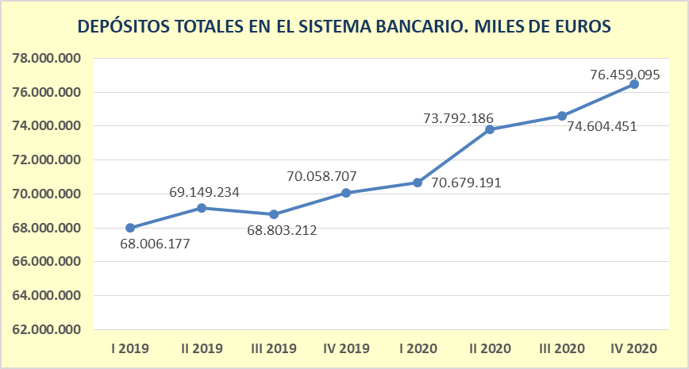

 | FUENTE: D.G. de Presupuestos y Estadística de la Junta de Castilla y León con datos del Banco de España.

 | ÍNDICES DE COMERCIO AL POR MENOR (ICM). BASE 2015 (CNAE-2009)
 |  |  | % Variación Anual
 |  |  | 2020 | I | II | III | IV
 | Índices de Ventas - General (Precios constantes) |  | -6.6 | -3.7 | -18.9 | -1.6 | -3.1
 | Índices de Ventas - General sin estaciones de servicios (Precios constantes) |  | -4.7 | -2.4 | -15.4 | -0.1 | -1.6
 | Índices de Ocupación - General |  | -1.3 | 0.4 | -2.2 | -1.8 | -1.6
 | Índices de Ocupación - General sin estaciones de servicios |  | -1.2 | 0.4 | -2.1 | -1.6 | -1.4
 | FUENTE: D.G. de Presupuestos y Estadística de la Junta de Castilla y León con datos del INE.

Consumo Privado
Índice | CONSUMO PRIVADO

 | INDICADOR DE CONFIANZA DEL CONSUMIDOR
 |  | 2020
 |  | I | II | III | IV
 | ICC CyL | 56.7 | 63.7 | 52.2 | 64.4
 | Indicador de situación actual | 46.0 | 37.1 | 37.2 | 39.2
 | Situación económica CyL | 67.4 | 90.4 | 67.2 | 89.6
 | Situación económica hogar | 34.5 | 21.4 | 20.2 | 25.6
 | Empleo | 69.8 | 67.0 | 69.6 | 70.5
 | Indicador de expectativas | 33.6 | 22.8 | 21.7 | 21.6
 | Situación económica CyL | 59.9 | 91.1 | 62.0 | 89.3
 | Situación económica hogar | 82.1 | 101.7 | 86.4 | 96.3
 | Empleo | 60.3 | 78.5 | 53.2 | 83.3
 | FUENTE: D.G. de Presupuestos y Estadística de la Junta de Castilla y León.

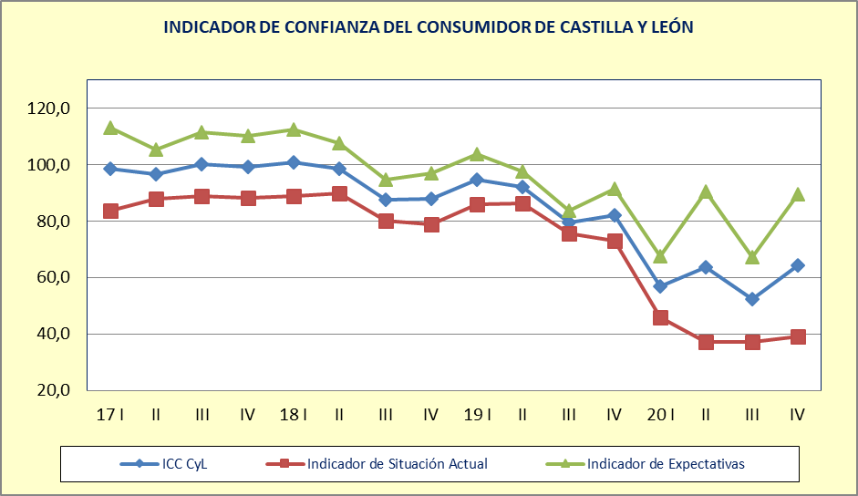

 | FUENTE: D.G. de Presupuestos y Estadística de la Junta de Castilla y León.

 | IMPORTACIÓN BIENES DE CONSUMO
 |  | Miles de euros | % Variación Anual
 |  | 2020 | 2020 | 2020
 |  |  |  | I | II | III | IV
 | Ávila | 17,317 | -31.8 | -46.2 | -62.7 | 14.9 | 1.6
 | Burgos | 354,599 | -16.2 | 10.9 | -22.3 | -25.6 | -21.7
 | León | 220,913 | -0.5 | 15.5 | -23.8 | 3.1 | 5.5
 | Palencia | 95,742 | -10.2 | 2.5 | -39.6 | -6.4 | 2.8
 | Salamanca | 155,647 | -6.3 | -4.6 | -15.9 | 5.3 | -9.8
 | Segovia | 66,420 | 5.5 | 23.3 | 5.6 | 20.1 | -21.2
 | Soria | 37,840 | -4.6 | 19.3 | -19.0 | -7.3 | -12.2
 | Valladolid | 631,751 | -26.0 | -13.3 | -45.8 | -25.1 | -21.1
 | Zamora | 26,420 | -23.4 | -10.6 | -22.4 | -36.6 | -22.2
 | Castilla y León | 1,606,649 | -16.9 | -2.8 | -33.3 | -15.7 | -16.0
 | Nota: Datos 2020 provisionales y revisados (los datos se contabilizan en el mes en que se realiza la operación y no por mes de recepción).
 | FUENTE: D.G. de Presupuestos y Estadística de la Junta de Castilla y León con datos del Dpto. de Aduanas e Impuestos Especiales de la AEAT.

 | MATRICULACIÓN DE TURISMOS
 |  | Número | % Variación Anual
 |  | 2020 | 2020 | 2020
 |  |  |  | I | II | III | IV
 | Ávila | 1,084 | -28.6 | -40.1 | -61.3 | 12.7 | -20.7
 | Burgos | 5,306 | -30.1 | -37.2 | -69.3 | 1.1 | -15.8
 | León | 5,786 | -21.1 | -34.5 | -65.8 | 8.3 | 10.0
 | Palencia | 1,540 | 1.9 | -14.4 | -51.7 | 55.6 | 19.5
 | Salamanca | 7,014 | -18.1 | -17.4 | -63.9 | 11.0 | -1.4
 | Segovia | 1,791 | -7.8 | -13.6 | -59.6 | 28.7 | 12.5
 | Soria | 1,032 | -23.4 | -34.3 | -68.9 | 8.6 | -1.1
 | Valladolid | 6,519 | -23.5 | -28.2 | -58.4 | -3.8 | -5.5
 | Zamora | 1,660 | -15.4 | -29.3 | -58.9 | 7.8 | 16.2
 | Castilla y León | 31,732 | -21.3 | -28.4 | -63.3 | 7.7 | -1.4
 | FUENTE: D.G. de Presupuestos y Estadística de la Junta de Castilla y León con datos de la DGT.

Comercio Exterior
Índice | COMERCIO EXTERIOR

 | EXPORTACIONES
 |  | Miles de euros | % Variación Anual
 |  | 2020 | 2020 | 2020
 |  |  |  | I | II | III | IV
 | Ávila | 77,809 | -6.1 | 30.7 | -17.5 | -13.1 | -17.1
 | Burgos | 3,109,333 | 2.8 | 10.4 | 4.5 | -4.3 | 1.9
 | León | 1,141,173 | -10.7 | 3.1 | -24.3 | -13.8 | -7.4
 | Palencia | 1,929,853 | -41.0 | -17.1 | -44.4 | -52.7 | -49.0
 | Salamanca | 802,319 | 6.7 | -9.0 | 54.0 | 38.8 | -26.8
 | Segovia | 511,269 | 26.3 | 64.7 | 47.2 | 18.1 | -2.5
 | Soria | 440,136 | -3.7 | 1.7 | -21.8 | 5.6 | -1.0
 | Valladolid | 5,189,160 | -17.9 | -12.1 | -44.5 | 8.5 | -17.4
 | Zamora | 241,792 | 12.6 | -1.3 | -5.2 | 11.7 | 47.5
 | Castilla y León | 13,442,844 | -14.9 | -5.5 | -27.5 | -7.6 | -18.1
 | Nota: Datos 2020 provisionales y revisados (los datos se contabilizan en el mes en que se realiza la operación y no por mes de recepción).
 | FUENTE: D. G. de Presupuestos y Estadística de la Junta de Castilla y León con datos del Dpto. de Aduanas e Impuestos Especiales de la AEAT.

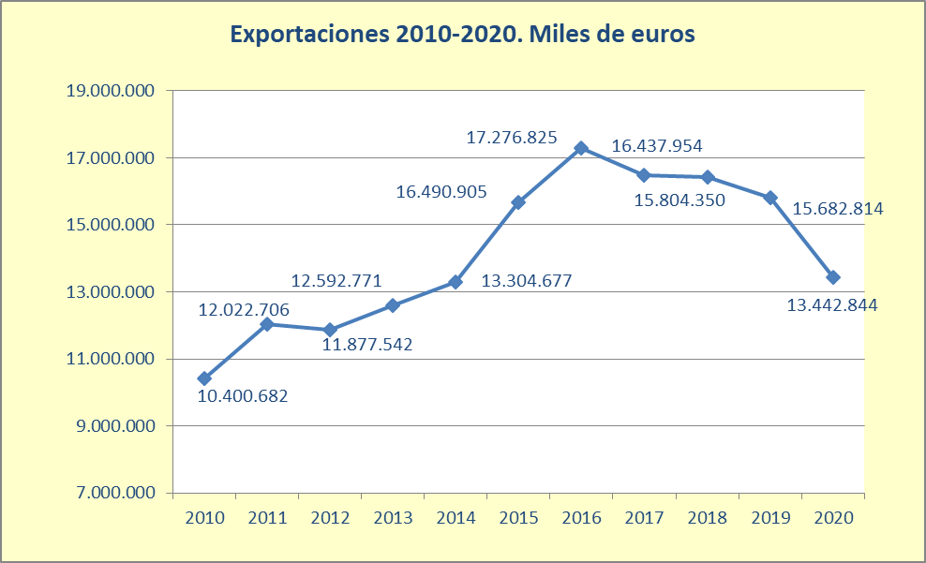

 | Nota: Datos 2020 provisionales y revisados (los datos se contabilizan en el mes en que se realiza la operación y no por mes de recepción).
 | FUENTE: D.G. de Presupuestos y Estadística de la Junta de Castilla y León con datos del Dpto. de Aduanas e Impuestos Especiales de la AEAT.

 | IMPORTACIONES
 |  | Miles de euros | % Variación Anual
 |  | 2020 | 2020 | 2020
 |  |  |  | I | II | III | IV
 | Ávila | 161,267 | -10.7 | 14.7 | -41.1 | -8.6 | -0.9
 | Burgos | 1,898,247 | -16.3 | 0.3 | -30.8 | -21.8 | -10.6
 | León | 719,933 | 1.4 | 13.2 | -13.9 | -1.2 | 9.9
 | Palencia | 638,252 | -10.1 | -0.3 | -32.5 | -8.6 | 2.4
 | Salamanca | 651,102 | 6.7 | 17.1 | -2.6 | 14.1 | -5.0
 | Segovia | 228,549 | -5.2 | 1.6 | -0.2 | -10.7 | -11.8
 | Soria | 319,118 | -4.1 | -0.5 | -24.8 | 5.7 | 6.1
 | Valladolid | 5,299,396 | -25.2 | -18.3 | -51.9 | -9.1 | -17.5
 | Zamora | 105,005 | -25.2 | -2.4 | -40.2 | -32.7 | -21.8
 | Castilla y León | 10,020,870 | -18.4 | -9.2 | -40.7 | -9.7 | -12.1
 | Nota: Datos 2020 provisionales y revisados (los datos se contabilizan en el mes en que se realiza la operación y no por mes de recepción).
 | FUENTE: D.G. de Presupuestos y Estadística de la Junta de Castilla y León con datos del Dpto. de Aduanas e Impuestos Especiales de la AEAT.

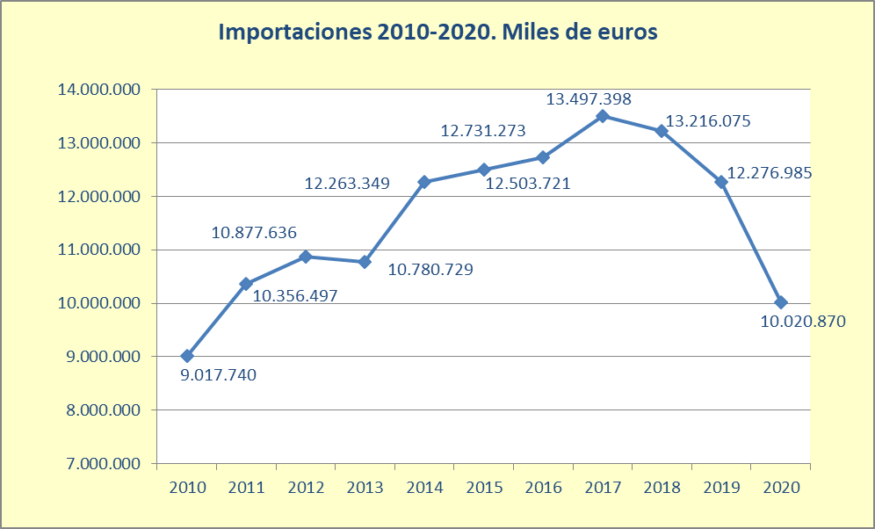

 | Nota: Datos 2020 provisionales y revisados (los datos se contabilizan en el mes en que se realiza la operación y no por mes de recepción).
 | FUENTE: D.G. de Presupuestos y Estadística de la Junta de Castilla y León con datos del Dpto. de Aduanas e Impuestos Especiales de la AEAT.

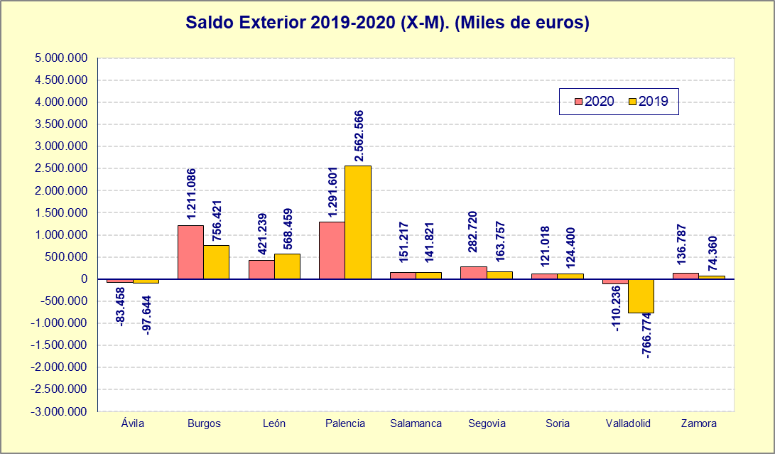

 | Nota: Datos 2020 provisionales y revisados (los datos se contabilizan en el mes en que se realiza la operación y no por mes de recepción).
 | FUENTE: D.G. de Presupuestos y Estadística de la Junta de Castilla y León con datos del Dpto. de Aduanas e Impuestos Especiales de la AEAT.

